КС 1 КИП 2023
№ п.п | Название | Ед. измерения | Количество | Цена | Сумма
1 | ПРЕДОХРАНИТЕЛЬ ППН-33 16А В КОМПЛЕКТЕ СО СТОЙКОЙ | шт | 60
2 | ПРЕДОХРАНИТЕЛЬ ППН-35 200А В КОМПЛЕКТЕ СО СТОЙКОЙ | шт | 180
3 | НЕЗАВИСИМЫЙ РАСЦЕПИТЕЛЬ АС 230V SM5 | шт | 50
4 | РЕЛЕ ВРЕМЕНИ ОТ 0.1С ДО 100Ч 230В | шт | 50
5 | АВТОМАТ ДИФФЕРЕНЦИАЛЬНЫЙ 3Р 25А 30МА | шт | 20
6 | АВТОМАТ ДИФФЕРЕНЦИАЛЬНЫЙ 3Р 32А 30МА | шт | 20
7 | АВТОМАТ ДИФФЕРЕНЦИАЛЬНЫЙ 3Р 40А 30МА | шт | 20
8 | АВТОМАТ ДИФФЕРЕНЦИАЛЬНЫЙ 3Р 50А 30МА | шт | 20
9 | АВТОМАТ ДИФФЕРЕНЦИАЛЬНЫЙ 3Р 63А 30МА | шт | 20
10 | АВТОМАТ ДИФФЕРЕНЦИАЛЬНЫЙ 3Р 25А 100МА | шт | 20
11 | АВТОМАТ ДИФФЕРЕНЦИАЛЬНЫЙ 3Р 32А 100МА | шт | 20
12 | АВТОМАТ ДИФФЕРЕНЦИАЛЬНЫЙ 3Р 40А 100МА | шт | 20
13 | АВТОМАТ ДИФФЕРЕНЦИАЛЬНЫЙ 3Р 50А 100МА | шт | 20
14 | АВТОМАТ ДИФФЕРЕНЦИАЛЬНЫЙ 3Р 63А 100МА | шт | 20
15 | ИЗМЕРИТЕЛЬ КОЭФФИЦИЕНТА МОЩНОСТИ 380V 5A | шт | 20
16 | ПОСТ УПРАВЛЕНИЯ КНОПОЧНЫЙ КУ-92 РВ EXD1 У5 | шт | 35
17 | РЕЛЕ ВРЕМЕНИ ORT МНОГОФУНКЦИОНАЛЬНОЕ 1 КОНТ.12-240В АС/DC | шт | 20
18 | РЕЛЕ КОНТРОЛЯ ФАЗ 380В РКФ3.06.00.00 | шт | 30
19 | ЗВУКОВАЯ СИГНАЛИЗАЦИЯ LASEEM BLINKING LTE 1101J-220B | шт | 30
20 | РЕЛЕ КОНТРОЛЯ ФАЗ GRV 8-04 | шт | 30
21 | КНОПКА ГРИБОК NP8-11ZS/1 | шт | 200
22 | УСТРОЙСТВО УПРАВЛЕНИЯ РЕЗЕРВНЫМ ПИТАНИЕМ AVR-01-K | шт | 50 |  |  | 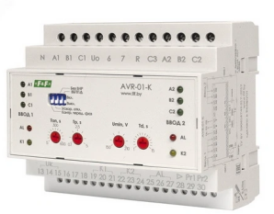
23 | КНОПКА УПРАВЛЕНИЯ NP2-BD2/3/5 | шт | 800
24 | УПЛОТНИТЕЛЬ САМОКЛЕЮЩИЙСЯ | м | 1000
25 | Переключатель с фиксацией 2 позиции XB5AD2 | шт | 40
26 | Шунт 75мВ, 20А | шт | 18
27 | Блок плавного пуска ATS48 250A 400V | шт | 5
28 | Блок плавного пуска ATS48 500A 400V | шт | 5
29 | Блок плавного пуска ATS48 630A 400V | шт | 5
30 | Реле утечки тока ELR-T110 41100 | шт | 20 |  |  | 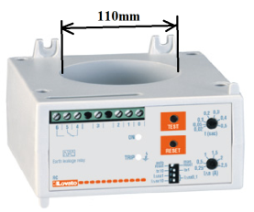
31 | Охладитель О57/300х800 | шт | 32

